INSTRUCCIONES
LINK | http://187.141.118.116:9096/Account/Login?ReturnUrl=%2FHome
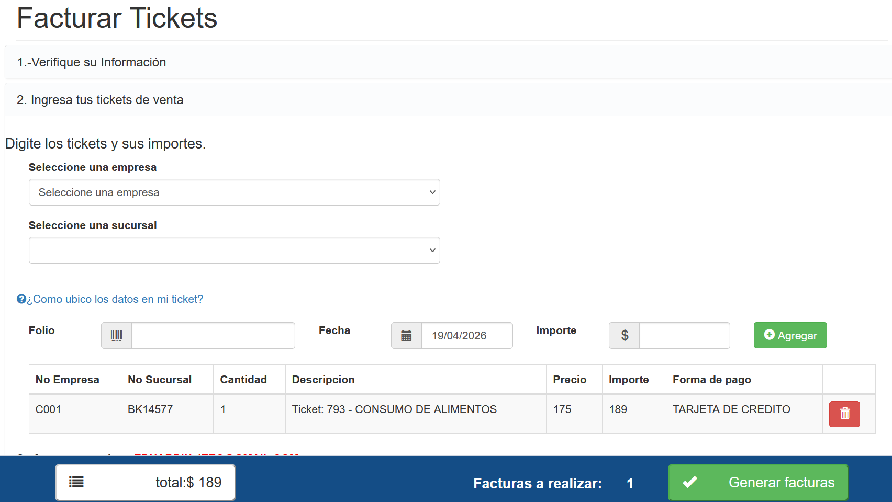
PASO 1 | PONER EL RFC DEL CLIENTE

PASO 2.1 | VALIDAR EL CORREO
PASO 2.2 | VALIDAR EL USO DEL CFDI

PASO 3.1 | SELECCIONAR LA EMPRESA | C001 CENTURA ALIMENTOS
PASO 3.2 | SELECCIONAR SUCURSAL
PASO 3.3 | INGRESAR EL FOLIO DEL TICKET
PASO 3.4 | PONER LA FECHA DEL TICKET
PASO 3.5 | PONER EL MONTO DEL TICKET
PASO 3.6 | + AGREGAR TICKET
PASO 3.7 | GENERAR FACTURAS

